例1
例１
日常的なケース
1. | 対象の年月を記入してください |  |  |  |  |  |  |  |  | 源泉税納付書作成ガイド
 |  | 令和 | 3 | 年
 |  |  | 5 | 月分 | 6月10日期限の納付書を作成します。 |  |  |  |  |  |  |  |  |  | 太枠内(青色)の記入をしていくと、納付書書き方が自動で完成します

2. | 令和3年5月中に支払った「給与」の給与明細一覧表を見て転記してください

 |  | 課税支給額 | 2,150,500 | 円 | ・・給与明細一覧表の全員合計欄の 「課税支給額」の金額
 |  | 源泉税額 | 19,550 | 円 | ・・給与明細一覧表の全員合計欄の 「所得税」や「源泉所得税」の金額
 |  | 給与支給人数 | 25 | 人

3. | 令和3年5月中に支払った「士業等への報酬(※)」について、送られた請求書を見て転記してください

 |  | 支払先(リストから選択) | 税理士 | 0
 |  | 支給額 | 30,000 | 円(税抜) |  |  | ※士業等への報酬・・・士業や個人デザイン業などの、請求書に「源泉税の差引」が
 |  | 源泉税額 | 3,063 | 円 |  |  | ある支払は全てここに該当します。請求書の下記の部分を転記してください。
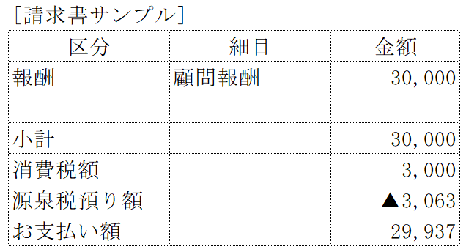
 |  | 支払先(リストから選択) | 社労士 | 0
 |  | 支給額 | 50,000 | 円(税抜)
 |  | 源泉税額 | 5,105 | 円

税引前の金額=支給額
 |  | 支払先(リストから選択) | 司法書士 | 10,000
 |  | 支給額 |  | 円(税抜)
 |  | 源泉税額 |  | 円
源泉差引額=源泉税額
 |  | 支払先(リストから選択) | その他 | 0
 |  | 支給額 |  | 円(税抜)
 |  | 源泉税額 |  | 円

4. | 以下にあてはまるかを確認して、あてはまるときには追加の記入をしてください

 | □ | 今月、賞与の支払いはありますか？ |  |  |  | 賞与支給額 |  |  | 源泉税額 |  |  | 賞与支給人数
 |  |  |  |  | ある場合は記入してください ⇒ |  |  | 円 |  |  | 円 |  | 人
 | □ | 今月、退職金の支払いはありますか？ |  |  |  | 退職金支給額 |  |  | 源泉税額 |  |  | 退職金支給人数
 |  |  |  |  | ある場合は記入してください ⇒ |  |  | 円 |  |  | 円 |  | 人
 | □ | (1月頃)年末調整での還付/追加徴収ありますか？ |  |  |  | 年調での還付額 |  |  | 年調による追加徴収額
 |  |  |  |  | ある場合は記入してください ⇒ |  |  | 円 |  |  | 円
 | □ | 前月の源泉税納付書の摘要に「年調還付未済額 ○○円」の記載はありますか？
 |  |  |  |  |  | 前月記載の「年調未済額」
 |  |  |  |  | ある場合は記入してください ⇒ |  |  | 円

5. | 以下の書き方に従って納付書を作成して、6月10日までに源泉税を納付してください
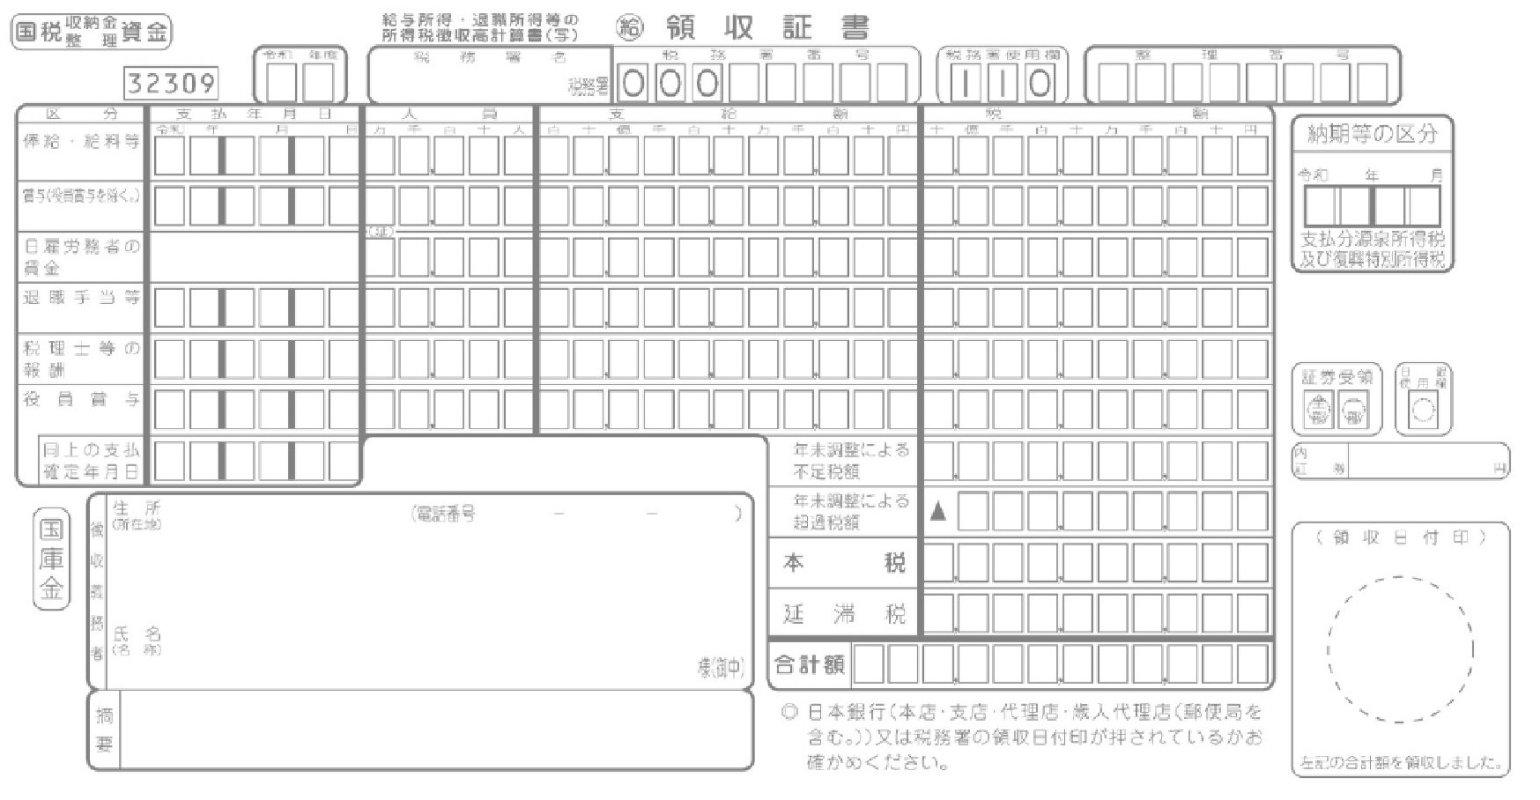
03

030531
25
2,150,500
19,550
0305

030531
2
80,000
8,168

0

0
会社名、住所を記入してください。
27,718

\ 27,718

 |  |  |  |  |  |  |  |  |  |  |  |  |  | ※お近くの銀行や郵便局よりお支払いください。

例2
例２
年末調整直後 かつ 賞与支払いありのケース
1. | 対象の年月を記入してください |  |  |  |  |  |  |  |  | 源泉税納付書作成ガイド
 |  | 令和 | 3 | 年
 |  |  | 1 | 月分 | 2月10日期限の納付書を作成します。 |  |  |  |  |  |  |  |  |  |  | 太枠内(青色)の記入をしていくと、納付書書き方が自動で完成します

2. | 令和3年1月中に支払った「給与」の給与明細一覧表を見て転記してください

 |  | 課税支給額 | 2,150,500 | 円 | ・・給与明細一覧表の全員合計欄の 「課税支給額」の金額
 |  | 源泉税額 | 19,550 | 円 | ・・給与明細一覧表の全員合計欄の 「所得税」や「源泉所得税」の金額
 |  | 給与支給人数 | 25 | 人

3. | 令和3年1月中に支払った「士業等への報酬(※)」について、送られた請求書を見て転記してください

 |  | 支払先(リストから選択) | 税理士 | 0
 |  | 支給額 | 30,000 | 円(税抜) |  |  | ※士業等への報酬・・・士業や個人デザイン業などの、請求書に「源泉税の差引」が
 |  | 源泉税額 | 3,063 | 円 |  |  | ある支払は全てここに該当します。請求書の下記の部分を転記してください。

 |  | 支払先(リストから選択) | 司法書士 | 10,000
 |  | 支給額 | 50,000 | 円(税抜)
 |  | 源泉税額 | 4,084 | 円

税引前の金額=支給額
 |  | 支払先(リストから選択) | 司法書士 | 10,000
 |  | 支給額 |  | 円(税抜)
 |  | 源泉税額 |  | 円
源泉差引額=源泉税額
 |  | 支払先(リストから選択) | デザイン料 | 0
 |  | 支給額 | 40,000 | 円(税抜)
 |  | 源泉税額 | 4,084 | 円

4. | 以下にあてはまるかを確認して、あてはまるときには追加の記入をしてください

 | ☑ | 今月、賞与の支払いはありますか？ |  |  |  | 賞与支給額 |  |  | 源泉税額 |  |  | 賞与支給人数
 |  |  |  |  | ある場合は記入してください ⇒ |  | 5,000,000 | 円 |  | 80,500 | 円 |  | 15 | 人
 | □ | 今月、退職金の支払いはありますか？ |  |  |  | 退職金支給額 |  |  | 源泉税額 |  |  | 退職金支給人数
 |  |  |  |  | ある場合は記入してください ⇒ |  |  | 円 |  |  | 円 |  |  | 人
 | ☑ | (1月頃)年末調整での還付/追加徴収ありますか？ |  |  |  | 年調での還付額 |  |  | 年調による追加徴収額
 |  |  |  |  | ある場合は記入してください ⇒ |  | 150,000 | 円 |  | 20,000 | 円
 | □ | 前月の源泉税納付書の摘要に「年調還付未済額 ○○円」の記載はありますか？
 |  |  |  |  |  | 前月記載の「年調未済額」
 |  |  |  |  | ある場合は記入してください ⇒ |  |  | 円

5. | 以下の書き方に従って納付書を作成して、2月10日までに源泉税を納付してください

03

030131
25
2,150,500
19,550
030131
15
5,000,000
80,500
0301

030131
3
120,000
11,231

20,000

131,281
会社名、住所を記入してください。
0

\ 0
(司)50,000円:税額4,084円 年調還付未済額 18,719円

 |  |  |  |  |  |  |  |  |  |  |  |  |  |  | ※今月納付額がゼロ円ですので、銀行や郵便局で提出はできず税務署に持参または郵送が必要です。

作成用
1. | 対象の年月を記入してください |  |  |  |  |  |  |  |  | 源泉税納付書作成ガイド
 |  | 令和 |  | 年
 |  |  |  | 月分 |  |  |  |  |  |  |  |  |  |  | 太枠内(青色)の記入をしていくと、納付書書き方が自動で完成します

2. | 令和年月中に支払った「給与」の給与明細一覧表を見て転記してください

 |  | 課税支給額 |  | 円 | ・・給与明細一覧表の全員合計欄の 「課税支給額」の金額
 |  | 源泉税額 |  | 円 | ・・給与明細一覧表の全員合計欄の 「所得税」や「源泉所得税」の金額
 |  | 給与支給人数 |  | 人 | 支給人数が常時10人未満ならば、納付の特例の申請をおすすめします。

3. | 令和年月中に支払った「士業等への報酬(※)」について、送られた請求書を見て転記してください

 |  | 支払先(リストから選択) | 税理士 | 0
 |  | 支給額 |  | 円(税抜) |  |  | ※士業等への報酬・・・士業や個人デザイン業などの、請求書に「源泉税の差引」が
 |  | 源泉税額 |  | 円 |  |  | ある支払は全てここに該当します。請求書の下記の部分を転記してください。

 |  | 支払先(リストから選択) | 社労士 | 0
 |  | 支給額 |  | 円(税抜)
 |  | 源泉税額 |  | 円

税引前の金額=支給額
 |  | 支払先(リストから選択) | 司法書士 | 10,000
 |  | 支給額 |  | 円(税抜)
 |  | 源泉税額 |  | 円
源泉差引額=源泉税額
 |  | 支払先(リストから選択) | その他 | 0
 |  | 支給額 |  | 円(税抜)
 |  | 源泉税額 |  | 円

4. | 以下にあてはまるかを確認して、あてはまるときには追加の記入をしてください

 | □ | 今月、賞与の支払いはありますか？ |  |  |  | 賞与支給額 |  |  | 源泉税額 |  |  | 賞与支給人数
 |  |  |  |  | ある場合は記入してください ⇒ |  |  | 円 |  |  | 円 |  | 人
 | □ | 今月、退職金の支払いはありますか？ |  |  |  | 退職金支給額 |  |  | 源泉税額 |  |  | 退職金支給人数
 |  |  |  |  | ある場合は記入してください ⇒ |  |  | 円 |  |  | 円 |  | 人
 | □ | (1月頃)年末調整での還付/追加徴収ありますか？ |  |  |  | 年調での還付額 |  |  | 年調による追加徴収額
 |  |  |  |  | ある場合は記入してください ⇒ |  |  | 円 |  |  | 円
 | □ | 前月の源泉税納付書の摘要に「年調還付未済額 ○○円」の記載はありますか？
 |  |  |  |  |  | 前月記載の「年調未済額」
 |  |  |  |  | ある場合は記入してください ⇒ |  |  | 円

5. | 以下の書き方に従って納付書を作成して、1月10日までに源泉税を納付してください

00

0
0
0
0000

0
0
0

0

0
会社名、住所を記入してください。
0

\ 0

 |  |  |  |  |  |  |  |  |  |  |  |  |  | ※今月納付額がゼロ円ですので、銀行や郵便局で提出はできず税務署に持参または郵送が必要です。

